Q1
$$W=\lim_{k → ∞}{\frac{A^{k}.e}{e^{t}.A^{k}.e}}$$
X | 2

Y | 1

 |  |  |  |  | A1 | 1.00 | 0.50 | 1.50 | 1.00 | w1 | 0.21053 | Wt | 0.21631 | 0.31050 | 0.13064 | 0.34255
 |  |  |  |  |  | 2.00 | 1.00 | 3.00 | 0.50 | w2 | 0.34211
PCM | معیار اول | معیار دوم | معیار سوم | معیار چهارم |  | 0.67 | 0.33 | 1.00 | 0.50 | w3 | 0.13158 |  | l1max | #NAME?
معیار اول | 1 | 0.5 | 1.5 | 1 |  | 1.00 | 2.00 | 2.00 | 1.00 | w4 | 0.31579 |  | l2max | #NAME?
معیار دوم | 2 | 1 | 3 | 0.5 |  |  |  |  |  |  |  |  | l3max | #NAME?
معیار سوم | 0.66666666667 | 0.33333333333 | 1 | 0.5 | A2 | 4.00 | 3.50 | 6.50 | 3.00 | w1 | 0.21162 |  | l4max | #NAME?
معیار چهارم | 1 | 2 | 2 | 1 |  | 6.50 | 4.00 | 10.00 | 4.50 | w2 | 0.31120 |  | lmax | #NAME?
 |  |  |  |  |  | 2.50 | 2.00 | 4.00 | 1.83 | w3 | 0.12863
 |  |  |  |  |  | 7.33 | 5.17 | 11.50 | 4.00 | w4 | 0.34855 |  | C.I | #NAME?
 |  |  |  |  |  |  |  |  |  |  |  |  | R.I | 0.9
 |  |  |  |  | A3 | 18.33 | 13.67 | 29.00 | 12.00 | w1 | 0.21683 |  | C.R | #NAME?
 |  |  |  |  |  | 25.67 | 19.58 | 40.75 | 18.00 | w2 | 0.30891
 |  |  |  |  |  | 11.00 | 8.25 | 17.42 | 7.33 | w3 | 0.13069
 |  |  |  |  |  | 29.33 | 20.67 | 46.00 | 19.67 | w4 | 0.34356

 |  |  |  |  | A4 | 77.00 | 56.50 | 121.50 | 51.67 | w1 | 0.21652
 |  |  |  |  |  | 110.00 | 82.00 | 174.00 | 73.83 | w2 | 0.31054
 |  |  |  |  |  | 46.44 | 34.22 | 73.33 | 31.17 | w3 | 0.13074
 |  |  |  |  |  | 121.00 | 90.00 | 191.33 | 82.33 | w4 | 0.34220

 |  |  |  |  | A5 | 322.67 | 238.83 | 509.83 | 217.67 | w1 | 0.21628
 |  |  |  |  |  | 463.83 | 342.67 | 732.67 | 311.83 | w2 | 0.31058
 |  |  |  |  |  | 194.94 | 144.22 | 308.00 | 131.39 | w3 | 0.13063
 |  |  |  |  |  | 510.89 | 378.94 | 807.50 | 344.00 | w4 | 0.34251

 |  |  |  |  | A6 | 1357.89 | 1005.44 | 2145.67 | 914.67 | w1 | 0.21631
 |  |  |  |  |  | 1949.44 | 1442.47 | 3080.08 | 1313.33 | w2 | 0.31049
 |  |  |  |  |  | 820.11 | 607.14 | 1295.86 | 552.44 | w3 | 0.13064
 |  |  |  |  |  | 2151.11 | 1591.56 | 3398.67 | 1448.11 | w4 | 0.34256

 |  |  |  |  | A7 | 5713.89 | 4228.94 | 9028.17 | 3848.11 | w1 | 0.21632
 |  |  |  |  |  | 8201.11 | 6070.56 | 12958.33 | 5524.06 | w2 | 0.31050
 |  |  |  |  |  | 3450.74 | 2554.04 | 5452.33 | 2324.06 | w3 | 0.13064
 |  |  |  |  |  | 9048.11 | 6696.22 | 14296.22 | 6094.33 | w4 | 0.34255

 |  |  |  |  | A8 | 24038.67 | 17791.50 | 37982.06 | 16190.56 | w1 | 0.21632
 |  |  |  |  |  | 34505.17 | 25538.67 | 54519.78 | 23239.61 | w2 | 0.31050
 |  |  |  |  |  | 14517.76 | 10744.96 | 22938.67 | 9777.98 | w3 | 0.13064
 |  |  |  |  |  | 38065.70 | 28174.35 | 60145.72 | 25638.67 | w4 | 0.34254

 |  |  |  |  | A9 | 101133.59 | 74852.63 | 159795.67 | 68116.00 | w1 | 0.21631
 |  |  |  |  |  | 145168.63 | 107443.73 | 229372.75 | 97774.00 | w2 | 0.31050
 |  |  |  |  |  | 61078.11 | 45206.03 | 96506.16 | 41137.56 | w3 | 0.13064
 |  |  |  |  |  | 160150.22 | 118533.11 | 253044.67 | 107864.41 | w4 | 0.34255

 |  |  |  |  | A10 | 425485.30 | 314916.65 | 672285.94 | 286573.74 | w1 | 0.21631
 |  |  |  |  |  | 610745.26 | 452033.63 | 965004.89 | 411350.87 | w2 | 0.31050
 |  |  |  |  |  | 256965.16 | 190188.91 | 406016.52 | 173071.76 | w3 | 0.13064
 |  |  |  |  |  | 673777.30 | 498685.26 | 1064598.15 | 453803.52 | w4 | 0.34255

Q3
$$Min \sum_{i=1}^{4}{\sum_{j=1}^{4}{{(u_{ij}.w_{j}−w_{i})}^{2}}}$$
X | 2
 |  |  |  |  | تابع هدف
Y | 1 |  |  |  |  |  |  | 0.1506
 |  |  |  |  |  |  |  |  | Min ∑_(i=1)^4▒∑_(j=1)^4▒〖(u_ij.w_j-w_i)〗^2

PCM | معیار اول | معیار دوم | معیار سوم | معیار چهارم | متغیرها
معیار اول | 1 | 0.5 | 1.5 | 1 | w1 | w2 | w3 | w4
معیار دوم | 2 | 1 | 3 | 0.5 | 0.22149 | 0.28024 | 0.13544 | 0.36284
معیار سوم | 0.66666666667 | 0.33333333333 | 1 | 0.5
معیار چهارم | 1 | 2 | 2 | 1 | محدودیت ها
 |  |  |  |  | ∑wi = 1 |  | 1

Q4
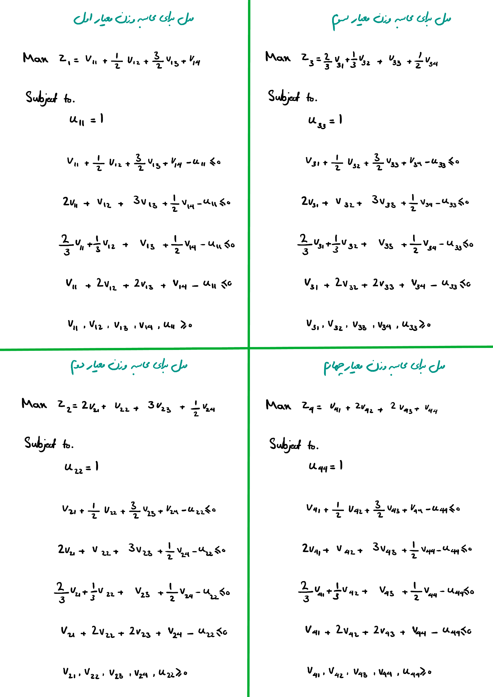
X | 2
 |  |  |  |  | ماتریس V |  |  |  | ماتریس U
Y | 1 |  |  |  | 0.33 | 0.00 | 0.00 | 0.67 | 1
 |  |  |  |  | 0.50 | 0.00 | 0.00 | 0.00 | 1
 |  |  |  |  | 0.33 | 0.00 | 0.00 | 0.67 | 1
 |  |  |  |  | 0.00 | 0.50 | 0.00 | 0.00 | 1

PCM | معیار اول | معیار دوم | معیار سوم | معیار چهارم | مدل برای محاسبه وزن معیار اول |  |  |  |  | مدل برای محاسبه وزن معیار دوم |  | وزن‌های نرمال شده
معیار اول | 1 | 0.5 | 1.5 | 1 | تابع هدف |  |  |  |  | تابع هدف |  | w1 | 0.28125
معیار دوم | 2 | 1 | 3 | 0.5 | Max Z = w1 |  |  |  | 1.00000 | Max Z = w2 | 1.00000 | w2 | 0.28125
معیار سوم | 0.66666666667 | 0.33333333333 | 1 | 0.5 |  |  |  |  |  |  |  | w3 | 0.15625
معیار چهارم | 1 | 2 | 2 | 1 | محدودیت ها |  |  |  |  | محدودیت ها |  | w4 | 0.28125
 |  |  |  |  | u11 = 1 |  |  |  | 1 | u22 = 1 | 1
 |  |  |  |  | V1T Y-u11 ≤ 0 |  |  |  | 0.00 | V2T Y-u22 ≤ 0 | -0.50
 |  |  |  |  |  |  |  |  | 0.00 |  | 0.00
 |  |  |  |  |  |  |  |  | -0.44 |  | -0.67
 |  |  |  |  |  |  |  |  | 0.00 |  | -0.50

 |  |  |  |  | مدل برای محاسبه وزن معیار سوم |  |  |  |  | مدل برای محاسبه وزن معیار چهارم
 |  |  |  |  | تابع هدف |  |  |  |  | تابع هدف
 |  |  |  |  | Max Z = w3 |  |  |  | 0.55556 | Max Z = w4 | 1.00000

 |  |  |  |  | محدودیت ها |  |  |  |  | محدودیت ها
 |  |  |  |  | u33 = 1 |  |  |  | 1 | u44 = 1 | 1
 |  |  |  |  | V3T Y-u33 ≤ 0 |  |  |  | 0.00 | V4T Y-u44 ≤ 0 | -0.75
 |  |  |  |  |  |  |  |  | 0.00 |  | -0.50
 |  |  |  |  |  |  |  |  | -0.44 |  | -0.83
 |  |  |  |  |  |  |  |  | 0.00 |  | 0.00

Q5-1
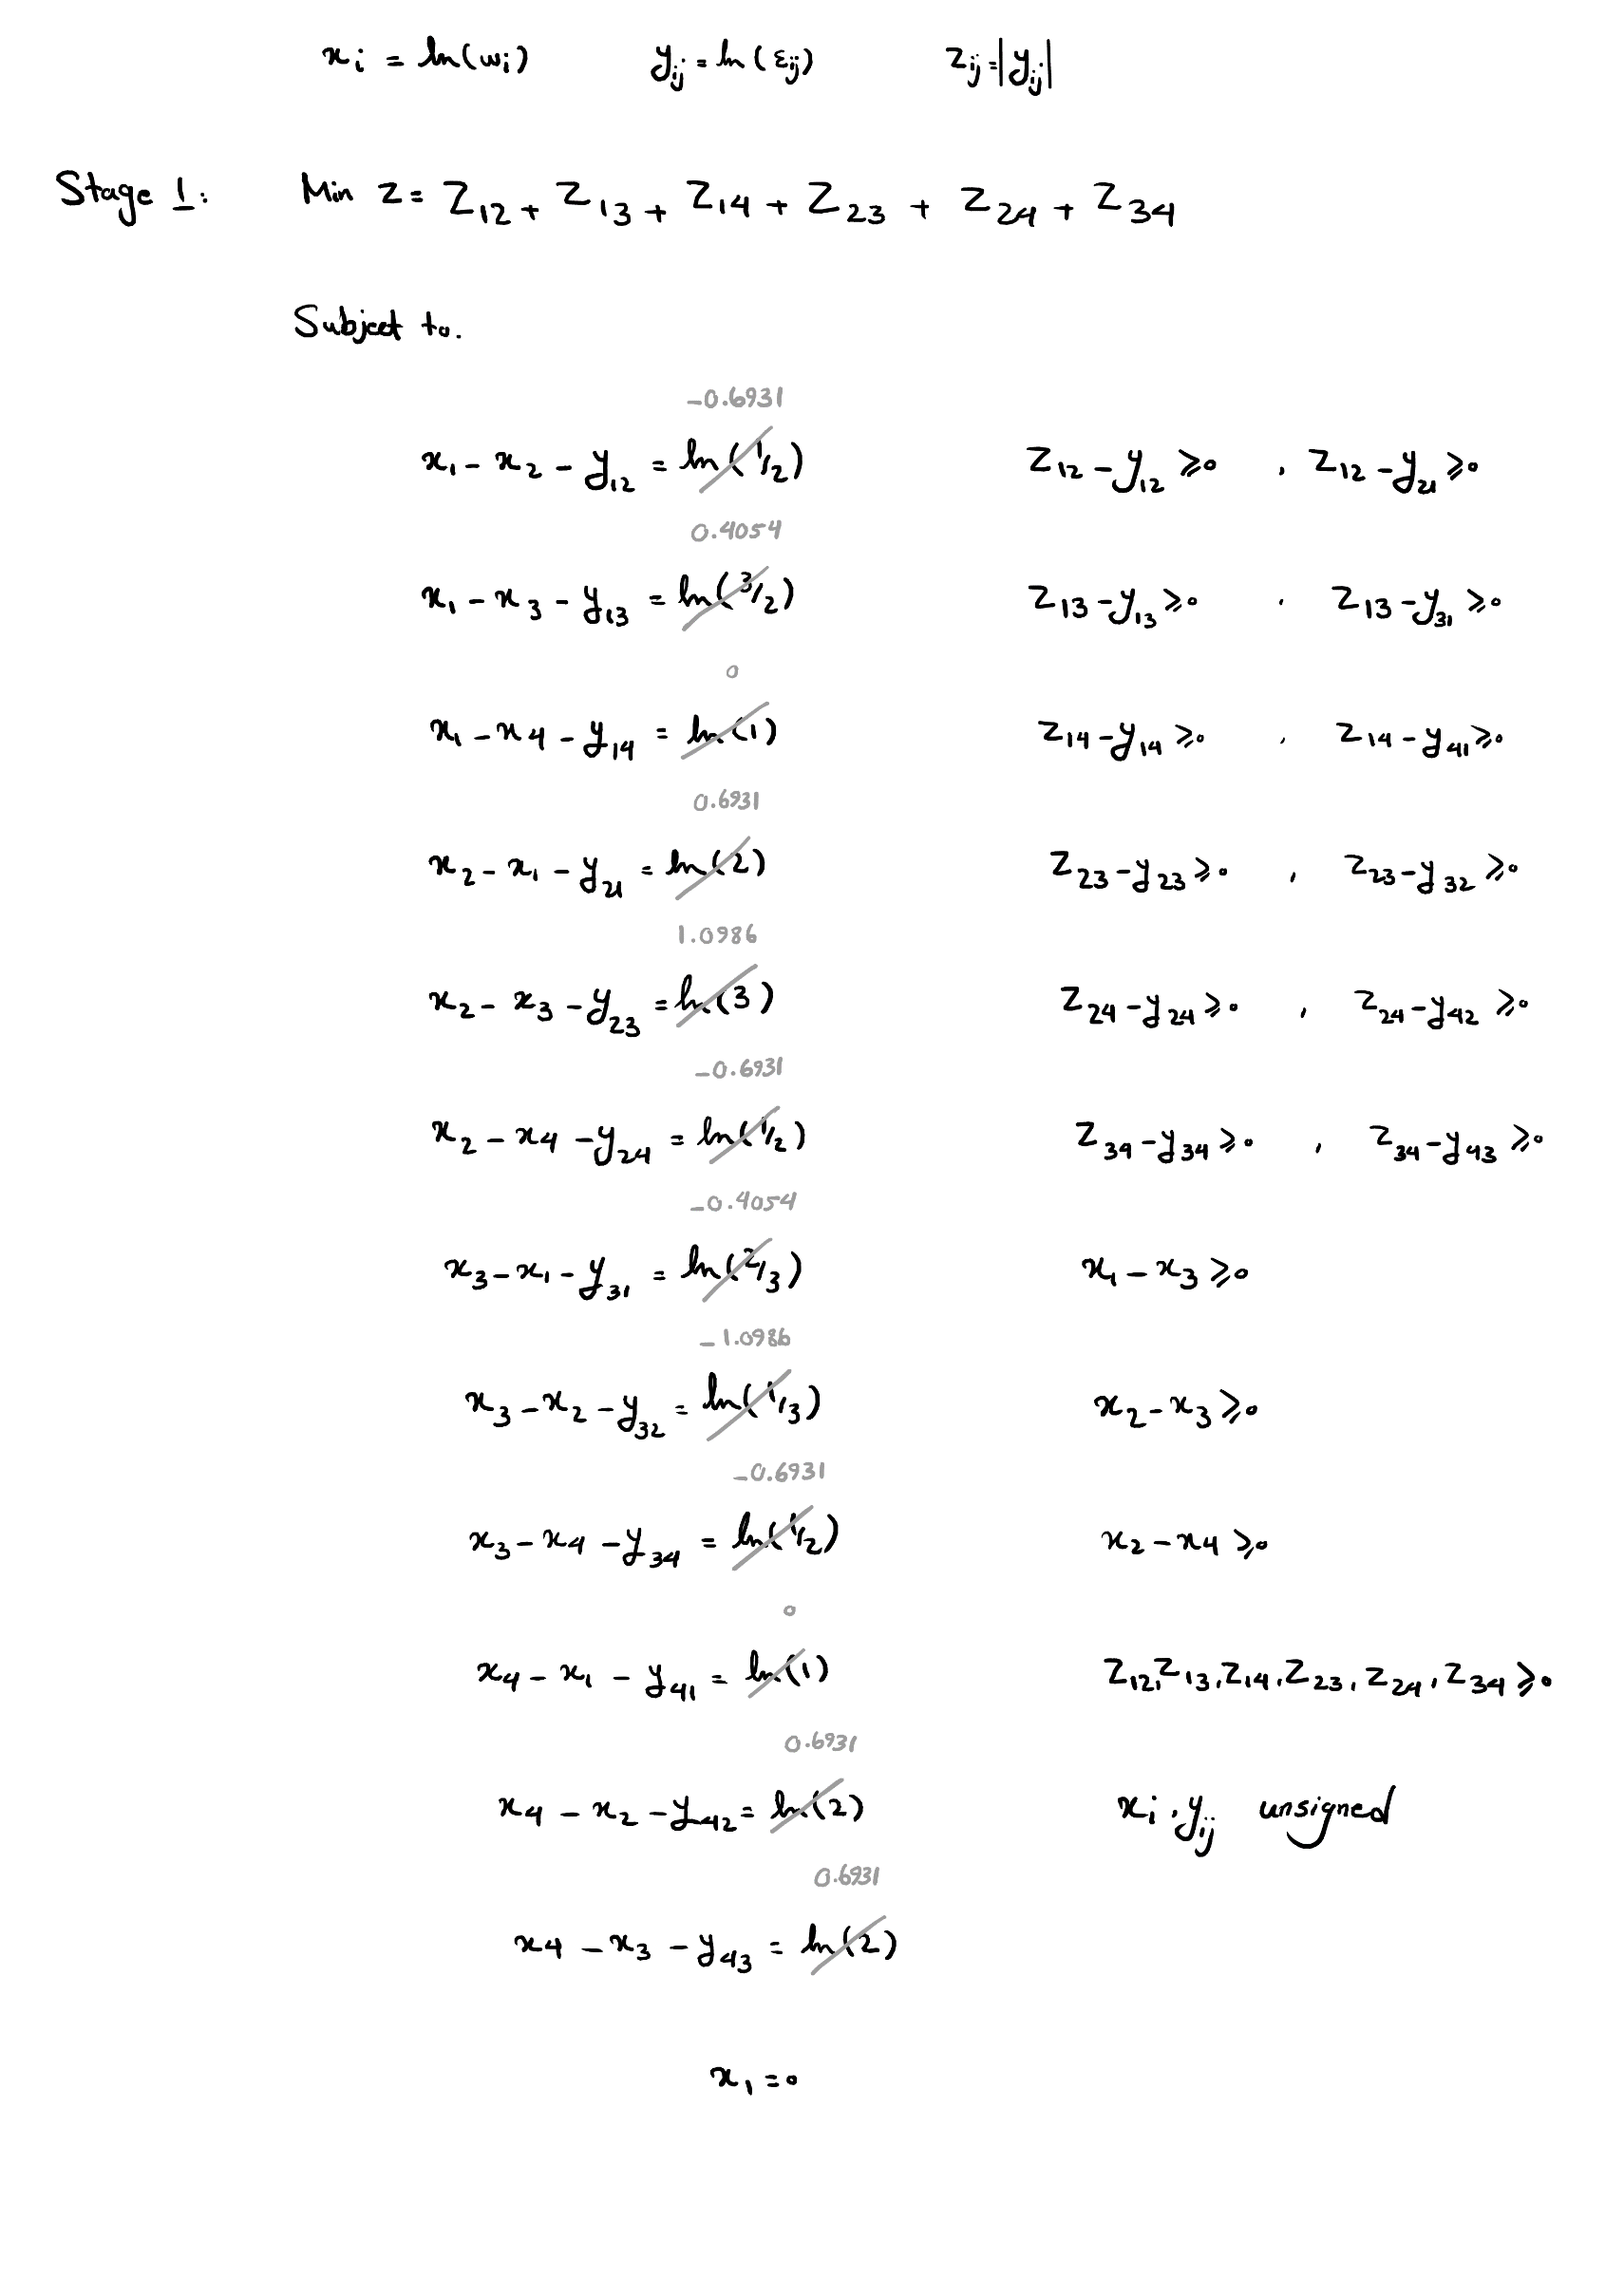
X | 2
 |  |  |  |  | تابع هدف
Y | 1 |  |  |  | Min z = z12+z13+z14+z23+z24+z34 |  |  | 1.6740
 |  |  |  |  | متغیرها
 |  |  |  |  | W
 |  |  |  |  | w1 |  | 1 | 0.25
 |  |  |  |  | w2 |  | 1.5 | 0.375
PCM | معیار اول | معیار دوم | معیار سوم | معیار چهارم | w3 |  | 0.5 | 0.125
معیار اول | 1 | 0.5 | 1.5 | 1 | w4 |  | 1 | 0.25
معیار دوم | 2 | 1 | 3 | 0.5 | ε
معیار سوم | 0.66666666667 | 0.33333333333 | 1 | 0.5 | 1 | 1.333 | 1.333 | 1
معیار چهارم | 1 | 2 | 2 | 1 | 0.75 | 1 | 1 | 3
 |  |  |  |  | 0.75 | 1 | 1 | 1
 |  |  |  |  | 1 | 0.333 | 1 | 1
 |  |  |  |  | محدودیت ها
 |  |  |  |  | xi-xj-yij=ln(aij) | 0 | zij ≥ yij | 0
 |  |  |  |  |  | 0 |  | 0
 |  |  |  |  |  | 0 |  | 0
 |  |  |  |  |  | 0 |  | 0
 |  |  |  |  |  | 0 |  | 0
 |  |  |  |  |  | 0 |  | 0
 |  |  |  |  |  | 0 | zij ≥ yji | 0.575
 |  |  |  |  |  | 0 |  | 0.575
 |  |  |  |  |  | 0 |  | 0
 |  |  |  |  |  | 0 |  | 0
 |  |  |  |  |  | 0 |  | 2.197
 |  |  |  |  |  | 0 |  | 0
 |  |  |  |  | x1 = 0 | 0 | zij ≥ 0 | 0.288
 |  |  |  |  | xi-xj ≥ 0 | 0.693 |  | 0.288
 |  |  |  |  |  | 1.099 |  | 0
 |  |  |  |  |  | 0.405 |  | 0
 |  |  |  |  |  |  |  | 1.099
 |  |  |  |  |  |  |  | 0

Q5-2
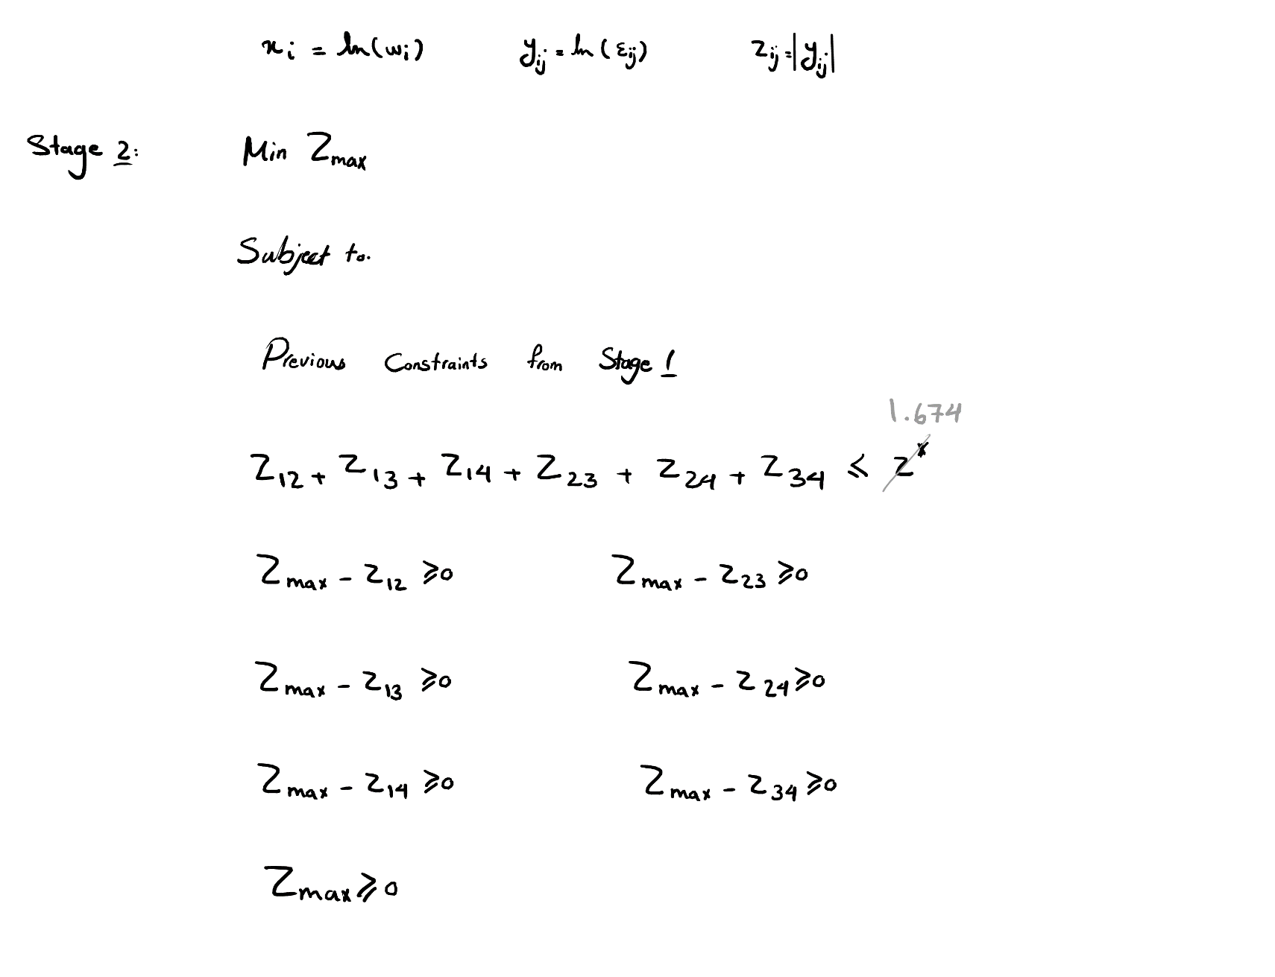
X | 2
 |  |  |  |  | تابع هدف
Y | 1 |  |  |  | z* | 1.6740 | Min Zmax | 0.6931
 |  |  |  |  | متغیرها
 |  |  |  |  | W
 |  |  |  |  | w1 |  | 1 | 0.27273
 |  |  |  |  | w2 |  | 1.0 | 0.27273
PCM | معیار اول | معیار دوم | معیار سوم | معیار چهارم | w3 |  | 0.7 | 0.18182
معیار اول | 1 | 0.5 | 1.5 | 1 | w4 |  | 1 | 0.27273
معیار دوم | 2 | 1 | 3 | 0.5 | ε
معیار سوم | 0.66666666667 | 0.33333333333 | 1 | 0.5 | 1 | 2.000 | 1.000 | 1
معیار چهارم | 1 | 2 | 2 | 1 | 0 | 1.000 | 0.500 | 2
 |  |  |  |  | 1 | 2.000 | 1.000 | 1
 |  |  |  |  | 1 | 0.500 | 0.750 | 1
 |  |  |  |  | Zmax
 |  |  |  |  | 1
 |  |  |  |  | محدودیت ها
 |  |  |  |  | xi-xj-yij=ln(aij) | 0 | zij ≥ yij | 0
 |  |  |  |  |  | 0 |  | 0
 |  |  |  |  |  | 0 |  | 0
 |  |  |  |  |  | 0 |  | 1
 |  |  |  |  |  | 0 |  | 0
 |  |  |  |  |  | 0 |  | 0
 |  |  |  |  |  | 0 | zij ≥ yji | 1.386
 |  |  |  |  |  | 0 |  | 0.000
 |  |  |  |  |  | 0 |  | 0
 |  |  |  |  |  | 0 |  | 0
 |  |  |  |  |  | 0 |  | 1.386
 |  |  |  |  |  | 0 |  | 1
 |  |  |  |  | x1 = 0 | 0 | zij ≥ 0 | 0.693
 |  |  |  |  | xi-xj ≥ 0 | 0.405 |  | 0.000
 |  |  |  |  |  | 0.405 |  | 0
 |  |  |  |  |  | 0.000 |  | 1
$$\sum_{i=1}^{n−1}{\sum_{j=i+1}^{n}{z_{ij}≤z^{∗}}}$$
 |  |  |  |  |  | 0.693 |  | 0.693
 |  |  |  |  | zmax ≥ zij | 0.000 |  | 0
 |  |  |  |  |  | 0.693 | zmax ≥ 0 | 0.693
 |  |  |  |  |  | 0.693
 |  |  |  |  |  | 0.000
 |  |  |  |  |  | 0.000
 |  |  |  |  |  | 0.405

